상품제안서
간지스 M-노트 | 상품코드: F04416

 |  |  |  |  |  |  | 02-412-0044 | www.easy1.co.kr
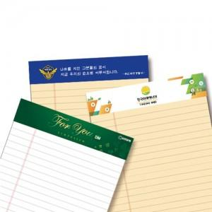

【상세/제작정보】 | 항상 새 것처럼 메모하는 절취노트

【인쇄/포장옵션】 | 풀칼라 / OPP(비닐)

【공급단가】 | 수량 | 500~ | 1,000~ | 2,000~ | 3,000~ | 5,000~
*VAT별도 | mini | 980원 | 940원 | 910원 | 870원 | 840원
 | A5 | 1,120원 | 1,080원 | 1,040원 | 1,000원 | 960원
 | B5 | 1,540원 | 1,480원 | 1,430원 | 1,370원 | 1,320원
 | A4 | 1,680원 | 1,620원 | 1,560원 | 1,500원 | 1,440원

【상품 URL】 | https://easy1.co.kr:443/src/goods_detail.php?gdno=4416

